DICIEMBRE2025
 |  | RENDICION CAJA CHICA
 |  | TALCA
 |  |  |  |  |  | MES | DICIEMBRE
 | SALDO ANTERIOR |  |  | 20,497
 | DEPÓSITO RENDICION ANTERIOR |  |  | 83,497
 | MONTO ADICIONAL |  |  | -
 | MONTO A RENDIR |  |  | 103,994
 | RENDIDO |  |  | 94,510 |  | SALDO AL CIERRE | 9,484

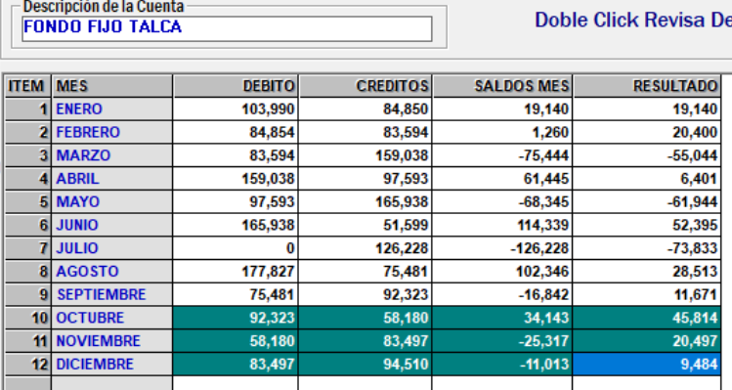
N° | Fecha | Tipo Documento (boleta venta-boleta honorarios-factura) | N° documento | RUT Titular del documento | Detalle | Total | Código Imputacion (RSM) 185
1 | 12/4/2024 |  | 135032 |  | paqueteria | 4200
2 | 12/5/2025 |  | 1270512487 |  | desayuno equipo | 4040
3 | 11/29/2025 |  | 774191 |  | desayuno paltas | 3400
4 | 11/26/2025 |  | 304155 |  | reunion | 6000
5 | 12/2/2025 |  | 9874 |  | cinta | 2500
6 | 12/17/2025 |  | 1947152 |  | cinta de regalo | 1380
7 | 12/4/2025 |  | 6181 |  | agua de bidon | 6000
8 | 12/19/2025 |  | 1947581 |  | scotch | 1350
9 | 12/12/2025 |  | 11840 |  | toalla papel | 2200
10 | 12/13/2025 |  | 777606 |  | toallas de limpieza humedas | 3300
11 | 12/16/2024 |  | 14066917 |  | caja organizadora | 2490
12 | 12/20/2024 |  | 1246786929 |  | agua + dulces | 3770
13 | 12/24/2024 |  | 13005054 |  | reunion fin de año | 12880
14 | 12/28/2025 |  | 52 |  | limpieza vitrina | 35000
15 | 12/30/2025 |  | 6212 |  | AGUA | 6000
 | TOTALES |  |  |  |  | 94,510

